상품제안서
ALIO T-클린 UVC 휴대용 칫솔살균기 | 상품코드: F16617

 |  |  |  |  |  |  | 02-412-0044 | www.easy1.co.kr
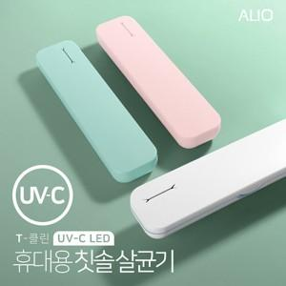

【상세/제작정보】 | 국내생산 UVC 휴대용 칫솔살균기

【인쇄/포장옵션】 | 풀칼라 / 포장지포장

【공급단가】 | 수량 | 100~ | 300~ | 500~ | 1,000~ | 3,000~
*VAT별도 | 단가 | 10,920원 | 10,510원 | 10,110원 | 9,700원 | 9,460원

【상품 URL】 | https://dev.easy1.co.kr:443/src/goods_detail.php?gdno=16617

